главная
 |  | Бухгалтерские услуги | Нулевая отчетность | тарифы | Акции | адрес и карта
 |  |  |  |  |  |  | Номер и ниже "Заказать звонок"
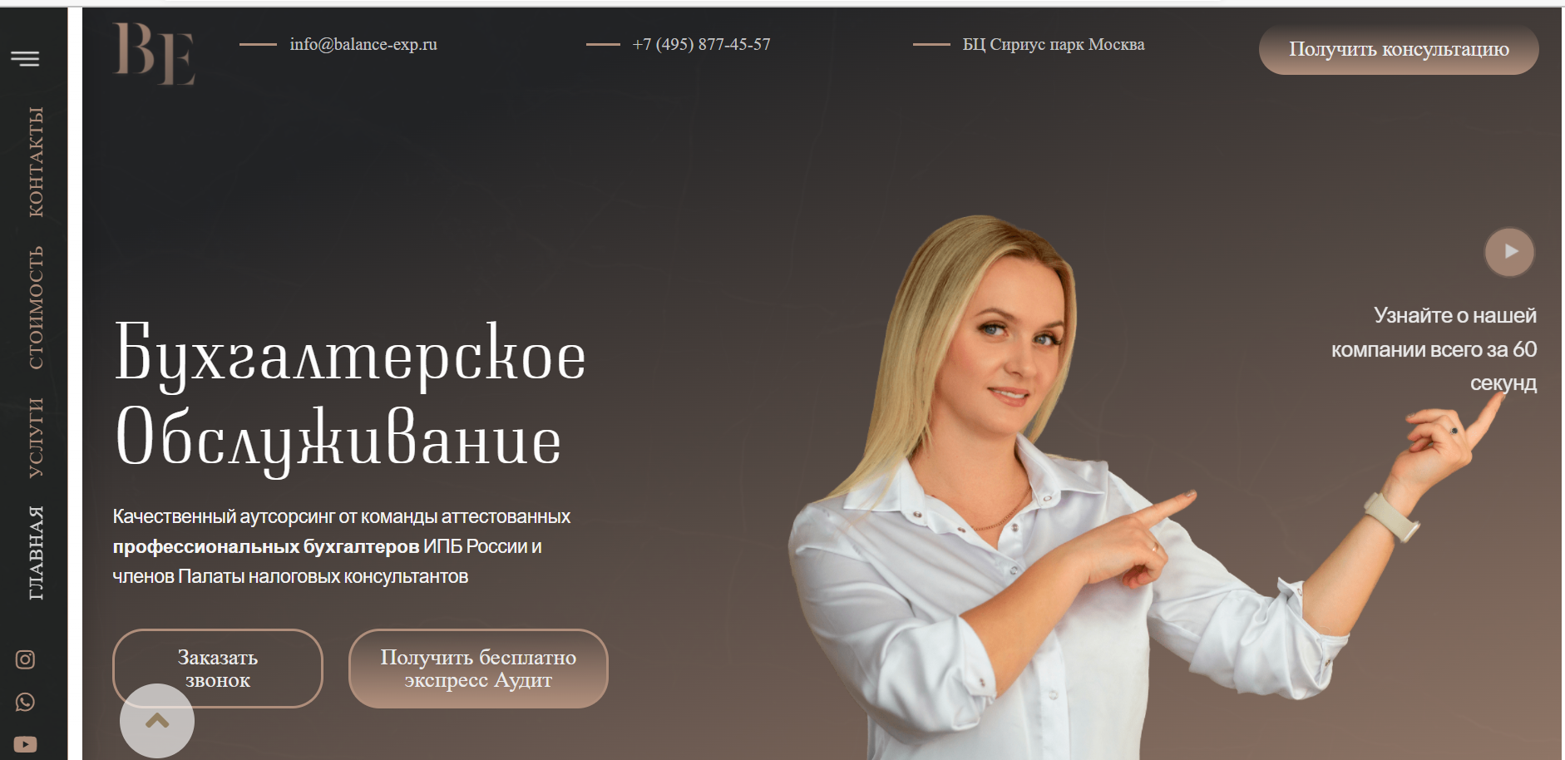

 | отдельный лист

 |  |  |  |  |  |  |  | Поставить
 | большое расстояние |  |  |  |  |  |  | АКЦИЯ
 |  |  |  |  |  |  |  | для новых клиентов

 |  |  |  |  |  |  |  | всплывающее окно( как поп ап)

 |  |  |  |  |  |  |  | Первый месяц обслуживания бесплатно
 |  |  |  |  |  |  |  | удаленный доступ в 1С и экспресс аудит в подарок
 |  |  |  |  |  |  |  | форма для заявки

добавить

Вы занимаетесь бизнесом, мы ведем бухгалтерию и оптимизируем налоги. |  |  |  |  |  |  |  | автодозвон

 |  | поставить сюда всплывающее видео и назвать кнопку
 |  | " Узнать все за 60 секунд"

2
 | Работаем в интересах Вашего бизнеса

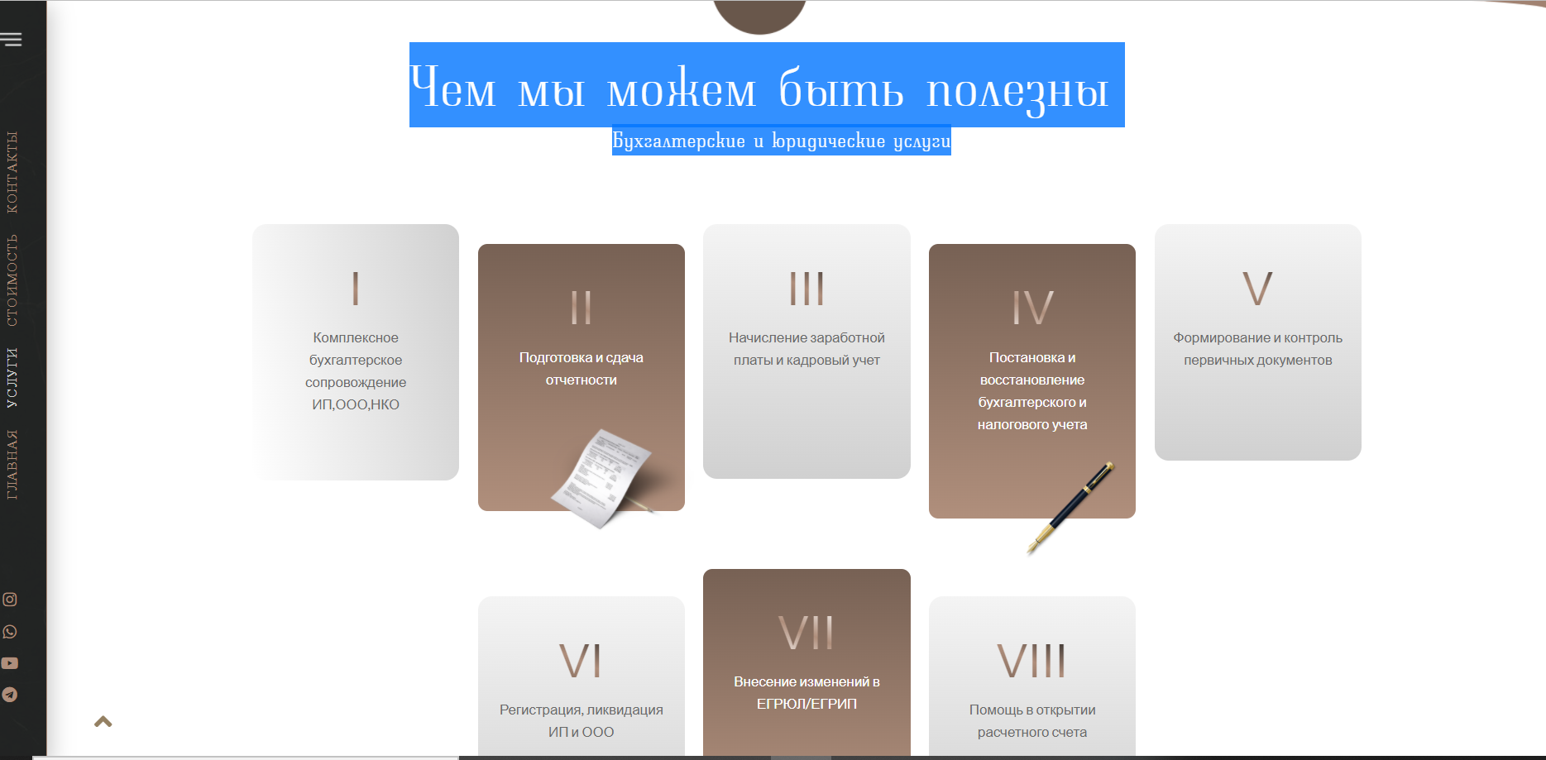

1) Сдадим отчетность и оплатим налоги (декларации отправим в срок, платежки на налоги подготовим во время)
2) Берем на себя ответственность (наша профессиональная ответственность застрахована на 1 млн руб.)
3) Вникаем в специфику бизнеса (погружаемся в деятельность организации, отслеживаем недостающие документы и сигнализируем)
4) Следим за контрагентами (мы -проверяем контрагентов на благонадежность, вы - спокойны за свою репутацию)
5) Легально оптимизируем налоги (внедряем все возможные способы законного снижения налогов)
6) Простое общение и всесторонняя поддержка (говорим на понятном языке, будем общаться там где Вам удобно:личный кабинет,телефон,Whatsapp,Telegram, email)
7) Фиксируем цены на обслуживание ( у нас нет скрытых ежемесячных доплат, оплата только за работу)

Слоган и ниже более мелким шрифтом пояснение без скобочек

3
 | Бухгалтерские и юридические услуги для бизнеса


Бухгалтерские услуги
 |  | Оптимизация налогообложения

Постановка и восстановление учета |  | Нулевая отчетность

Кадровое делопроизводство |  | Юридические услуги

Управленческий учет
 |  | Дополнительные услуги

В примечаниях сделала подробную информацию, надо сделать понятные кнопки, чтобы люди нажимали и смотрели описание услуг

5
 |  | убрать стрелку



 |  |  | ставить только одну мою фотку

Бухгалтерское агенство Баланс Эксперт специализируется на комплексном бухгалтерском сопровождении и сопутсвующих юридических услугах для предпринимателей и организаций малого,среднего бизнеса. Готовы полностью заменить и взять на себя функции штатного бухгалтера и кадрового сотрудника. | Убрать подпись, оставить только мое ФИО на главной, этого достаточно

Внедряем новые технологии, чтобы работать быстрее и эффективнее. Облачные 1С, электронный документооборот, распознавание документов по сканам, доработка 1С под потребности клиента, удобный личный кабинет 24/7 - это давно наша действительность.
Сотрудники агентства ежедневно отслеживают новости бухгалтерского и налогового учета, вкурсе всех последних изменений Законодательства, ежемесячно проходят обучение и повышают квалификацию.
Наша профессиональная ответственность полностью застрахована на 1 000 000 руб.
Ведем бухгалтерский учет ИП,ООО,АО в различных сферах бизнеса таких как торговля, услуги, строительство, производство, интернет-магазины и другие, ведем АНО и НКО.

кнопка с видео оставить
Кнопка " Получить консультацию" и рядом "Смотреть отзывы"

6


Переименовать
Часто задаваемые вопросы

 |  |  | убрать кнопку в подвал и назвать "Онлайн-оплата", в эту кнопку поставить форму для оплаты

 | Что входит в стандартную бухгалтерскую услугу? |  |  | раскрывается вниз

 | -прием, регистрация и учет первичных документов
 | -ведение бухгалтерского и налогового учета в программе 1С
 | -расчет заработной платы сотрудникам до 3-х человек
 | -расчет налогов и сборов, формирование платежных поручений на оплату
 | -составление бухгалтерской и налоговой отчетности, сдача в контролирующие органы по почте ( ИФНС, ПФР,ФСС)
 | -представление интересов организации в контролирующих органах по вопросам расчета и начисления налогов и сборов
 | -неограниченное количество устных консультанций бухгалтера
 | -сверка с контрагентами (до 5 Актов сверки в месяца)
 | -выгрузка сданной отчетности за квартал в Личный кабинет
 | -хранения архива документов бесплатно 1 календарный год
 | -курьерские услуги (подписание договора, доверенностей, вопросы касающиеся налогов, сборов )

 | Кому подходит бухгалтерский аутсорсинг? |  |  | раскрывается вниз

 | Бухгалтерский аутсорсинг подходит организациям и индивидуальным предпринимателям малого,среднего бизнеса, холдинговым компаниям , которые хотят:
 | -отдать частично или полностью ведение бухгалтерского, налогового учета или кадрового делопроизводства профессионалам
 | -получить непрерывность в работе и знать, что если бухгалтер заболеет работа не встанет, все будет выполнено в срок
 | -сэкономить свое время и деньги на организационных вопросах по созданию штатной бухгалтерской службы

 | Стоимость бухгалтерских услуг? |  |  | раскрывается вниз

 | Индивидуально подбираем тариф, который подходит под Ваши потребности и запросы.
 | Нет скрытых ежемесячных доплат, при неизменности показателей у компании стоимость фиксируется.
 | Если обороты у организации увеличиваются или уменьшаются предлагаем изменить тариф и подписать дополнительное соглашение.

 | Смотреть Прайс | Ознакомиться с Тарифами | Оставить заявку

 | Преимущества аутсорсинга и специалиста в штате ? |  |  | раскрывается вниз

 | 1) Уверенность в профессионализме
 | Наше агентство дорожит своей репутацией и принимает на работу только бухгалтеров, имеющих аттестат "Профессионального бухгалтера".
 | 2) Всегда на связи
 | Штатный бухгалтер уходит в отпуск, болеет и в этот момент рабочие процессы останавливаются. У нас команда профессиональных специалистов, которые готовы всегда подменить друг друга для того, чтобы Ваши бизнес-процессы постоянно и бесперебойно работали.
 | 3) Автоматизация работы
 | Внедряем новые технологии, чтобы работать быстрее и эффективнее. Облачные 1С, электронный документооборот, распознавание документов по сканам, доработка 1С под потребности клиента - это давно наша действительность.
 | 4) Экономим деньги
 | Всем известно, что бухгалтер в штате обходится на 30% дороже бухгалтерии на аутсорсинге. Как минимум бухгалтеру надо организовать рабочее место, купить 1С, платить заработную плату и сверху еще 30% страховые взносы.

 | Работая с нами,эти расходы мы берем на себя и как следствие Вы получается снижение затрат и дополнительную прибыль для развития бизнеса.

подвал
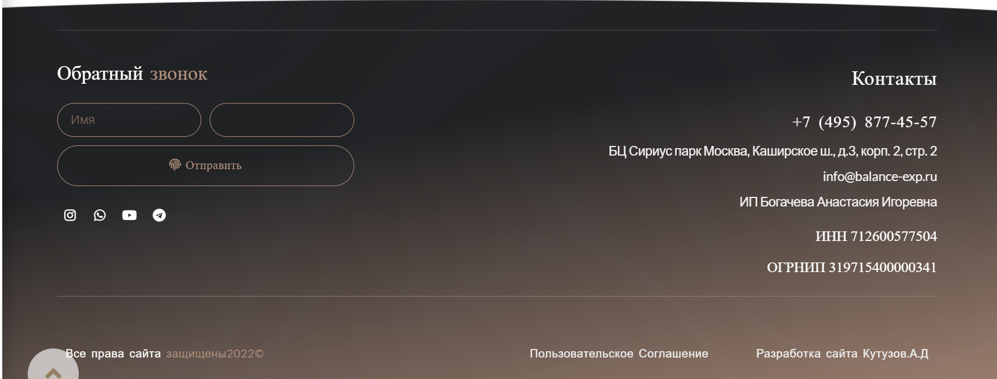

тут давайте ссылку на инсту оставим

тут оставляем, на странице "Спасибо" убираем, чтобы людей не смущало

 | на странице спасибо есть Политика конфеденциальности, тут нет | убрать, сюда поставить Контакты ( и переход на страницу с контактами)

 |  | добавить кнопки "Онлайн-оплата" и "Личный кабинет"
 |  | Структурировать все разделы между собой или

